20210329
 | 20210329 패치사항
 | # | 분류 | 수정파일 | 수정사항 | 내용 | 처리내역 | 비고
긴급 | 1 | 자산관리 |  | 자산이 중복되어 표시되는 이슈, 페이지네이션과 자산전체 내역이 다름 | 자산이 중복되어 보이지만 실제로는 자산이 중복되지 않음, 표시되는 부분에서 수정 GROUP핑을 진행하면서 자산현황에서 발생했던 문제, GROUP BY 쿼리문이 누락된 것으로 확인되어 수정 후 해결 | o
긴급 | 2 | 점검현황 |  | NEXPOSE 수동 업로드 시 파싱 문제 | DEVIAN, REDHAT, UBUNTU 계열 코드 파싱 작업 진행 파싱 안정화 작업 진행 | ㅇ | 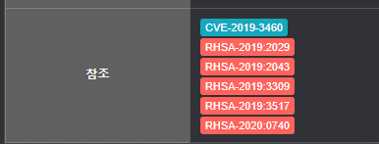
 | 3 | 자산관리 |  | 자산관리 단어검색 시 "전체" 추가 |  | O | 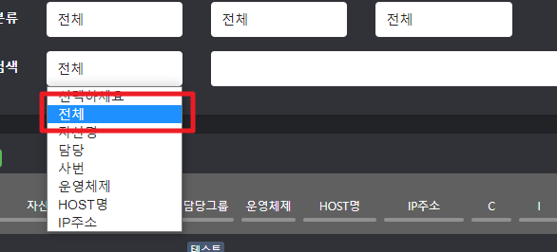
 | 4 | 취약점 통합관리 |  | NVD 전체 다운로드 기능 |  | O
 | 5 | 자산관리 |  | 담당자를 담당그룹으로 | 기존 담당자로 노출되던 컬럼을 "담당그룹"으로 변경하였습니다. | O
 | 6 | 자산관리 |  | IP 등록 / 수정 시 IP 정보 체크 | 자산이 가지고 있는 네트워크 정보가 중복되지 않도록 수정함 | o

20210405
20210329 패치사항
# | 분류 | 수정파일 | 수정사항 | 내용 | 처리내역 | 비고
1 | 점검현황 |  | NEXPOSE 점검 예외처리 추가 | 1. NEXPOSE 스캔 진행 중 [중지] 와 [일시중지] 기능이 추가되었습니다. - 중지의 경우 해당 작업이 모두 초기화가 되며 처음 단계로 돌아가게 됩니다. - 그 외 넥스포즈 장비에서 직접 중지나 일시중지하는 경우에도 동적으로 상태를 업데이트하도록 수정하였습니다. 2. 파싱 관련 오류가 확인되어 수정하였습니다. - 공백 데이터가 나오는 현상도 동일한 이슈로 현재 해결되었습니다. - 보고서 다운로드 중 발생하던 이슈도 또한 해결하였습니다. | ㅇ
2 | 조치현황 |  | 조치현황 상세보기 첨부파일 오류 | 첨부파일이 정상적으로 올라가지 않는 것으로 확인되어 수정하였습니다. | ㅇ | 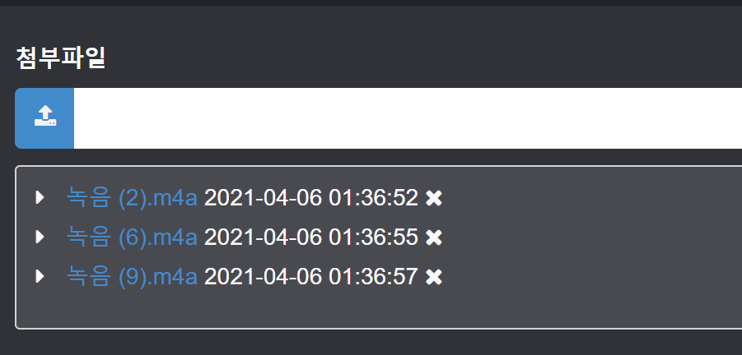
3 | 점검현황 |  | 점검현황 다운로드 기능 구현 |  | ㅇ
4 | 점검현황 |  | VTM 업로더를 통한 자동 업로드 구현 | 1. SSEC, FORTIFY, APPSCAN의 [불러오기] 버튼을 통해 표시되는 파일을 VTM 업로더를 통해 받아올 예정입니다. 2. 받아온 데이터는 수정된 날짜를 기준으로 7일간 보관한 뒤 별도 폴더로 이동됩니다.
5 | 신청현황 |  | 점검신청 -> 점검자산 추가 필터 및 버그 픽스 | 1. 점검 추가 시 필터를 지정하여 검색 할 수 있도록 변경하였습니다. 2. 담당자 -> 담당그룹으로 변경하였습니다. 3. IP가 여러 개 인 경우 자산이 표시되지 않는 이슈가 확인되어 수정하였습니다. |  | 